original
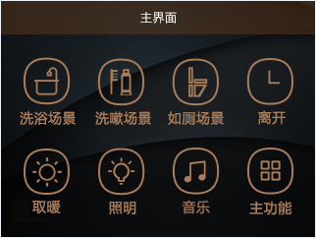
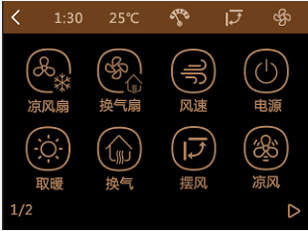
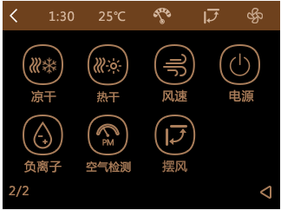
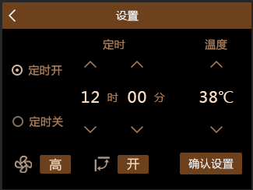
功能逻辑图【先按上面的功能，再按侧边的功能，两者是否属于互斥或独立关系】
 | 备注：场景模式切换单功能：弱功能共存，可单独开关（点亮），弱功能在互斥切换时维持上一状态（场景切换单功能）。强功能与场景互斥（不点亮）。场景之间切换：执行场景定义的功能，弱功能不维持原状态。 弱功能：照明、音乐、负离子、空气检测 强功能：取暖、凉风内、换气内、凉干、热干、凉风扇外、换气扇外 | 洗浴场景 | 洗漱场景 | 如厕场景 | 离开 | 取暖模式 | 照明 | 凉风扇外 | 换气扇外 | 风速 | 电源 | 取暖 | 换气内 | 摆风 | 凉风内 | 凉干 | 热干 | 负离子 | 空气检测 | 音乐
洗浴场景 | 取暖开（温度识别），内换气开，照明灯开，背景音乐开 | - | 互斥 | 互斥 | 互斥 | 互斥 | 共存 | 互斥 | 互斥 | 共存 | 互斥 | 互斥 | 互斥 | 共存 | 互斥 | 互斥 | 互斥 | 共存 | 共存 | 共存
洗漱场景 | 照明开，背景音乐开 | 互斥 | - | 互斥 | 互斥 | 互斥 | 共存 | 互斥 | 互斥 | 不可用 | 互斥 | 互斥 | 互斥 | 不可用 | 互斥 | 互斥 | 互斥 | 共存 | 共存 | 共存
如厕场景 | 照明开，换气扇外开，背景音乐开 | 互斥 | 互斥 | - | 互斥 | 互斥 | 共存 | 互斥 | 互斥 | 不可用 | 互斥 | 互斥 | 互斥 | 不可用 | 互斥 | 互斥 | 互斥 | 共存 | 共存 | 共存
离开 | 照明及外换气扇延时90秒关闭，其余已打开功能立即关闭（制热下按照制热关闭逻辑执行） | 互斥 | 互斥 | 互斥 | - | 互斥 | 互斥 | 互斥 | 互斥 | 不可用 | 不可用 | 互斥 | 互斥 | 不可用 | 互斥 | 互斥 | 互斥 | 互斥 | 互斥 | 互斥
取暖模式 |  | 互斥 | 互斥 | 互斥 | 互斥 | - | 共存 | 共存 | 共存 | 共存 | 互斥 | - | 共存 | 共存 | 互斥 | 互斥 | 互斥 | 共存 | 共存 | 共存
照明 |  | 共存 | 共存 | 共存 | 互斥 | 共存 | - | 共存 | 共存 | 不可用 | 共存 | 共存 | 共存 | 不可用 | 共存 | 共存 | 共存 | 共存 | 共存 | 共存
凉风扇外 |  | 互斥 | 互斥 | 互斥 | 互斥 | 共存 | 共存 | - | 共存 | 不可用 | 互斥 | 共存 | 共存 | 不可用 | 共存 | 共存 | 共存 | 共存 | 共存 | 共存
换气扇外 |  | 互斥 | 互斥 | 互斥 | 互斥 | 共存 | 共存 | 共存 | - | 不可用 | 互斥 | 共存 | 共存 | 不可用 | 共存 | 共存 | 共存 | 共存 | 共存 | 共存
风速 |  | - | - | - | - | - | - | - | - | - | - | - | - | - | - | - | - | - | - | -
电源 |  | 互斥 | 互斥 | 互斥 | 不可用 | 互斥 | 共存 | 互斥 | 互斥 | 不可用 | - | 互斥 | 互斥 | 不可用 | 互斥 | 互斥 | 互斥 | 互斥 | 互斥 | 互斥
取暖 |  | 互斥 | 互斥 | 互斥 | 互斥 | - | 共存 | 共存 | 共存 | 共存 | 互斥 | - | 共存 | 共存 | 互斥 | 互斥 | 互斥 | 共存 | 共存 | 共存
换气扇内 |  | 互斥 | 互斥 | 互斥 | 互斥 | 共存 | 共存 | 共存 | 共存 | 共存 | 互斥 | 共存 | - | 不可用 | 共存 | 互斥 | 互斥 | 共存 | 共存 | 共存
摆风 |  | - | - | - | - | - | - | - | - | - | - | - | - | - | - | - | - | - | - | -
凉风内 |  | 互斥 | 互斥 | 互斥 | 互斥 | 互斥 | 共存 | 共存 | 共存 | 共存 | 互斥 | 互斥 | 共存 | 共存 | - | 互斥 | 互斥 | 共存 | 共存 | 共存
凉干 |  | 互斥 | 互斥 | 互斥 | 互斥 | 互斥 | 共存 | 共存 | 共存 | 共存 | 互斥 | 互斥 | 互斥 | 共存 | 互斥 | - | 互斥 | 共存 | 共存 | 共存
热干 |  | 互斥 | 互斥 | 互斥 | 互斥 | 互斥 | 共存 | 共存 | 共存 | 共存 | 互斥 | 互斥 | 互斥 | 共存 | 互斥 | 互斥 | - | 共存 | 共存 | 共存
负离子 |  | 共存 | 共存 | 共存 | 互斥 | 共存 | 共存 | 共存 | 共存 | 不可用 | 互斥 | 共存 | 共存 | 不可用 | 共存 | 共存 | 共存 | - | 共存 | 共存
空气检测 |  | 共存 | 共存 | 共存 | 互斥 | 共存 | 共存 | 共存 | 共存 | 不可用 | 互斥 | 共存 | 共存 | 不可用 | 共存 | 共存 | 共存 | 共存 | - | 共存
音乐 |  | 共存 | 共存 | 共存 | 互斥 | 共存 | 共存 | 共存 | 共存 | 不可用 | 互斥 | 共存 | 共存 | 不可用 | 共存 | 共存 | 共存 | 共存 | 共存 | -

系统设置内【闹钟设置】、【定时关机】、【二维码】、【壁纸设置】、【屏保设置】、【智能家居】取消，保留【WiFi设置】、【蓝牙】、【关于】、【工程模式】、【语音设置】、【日期和时间】、【SD卡】

